PORTADA
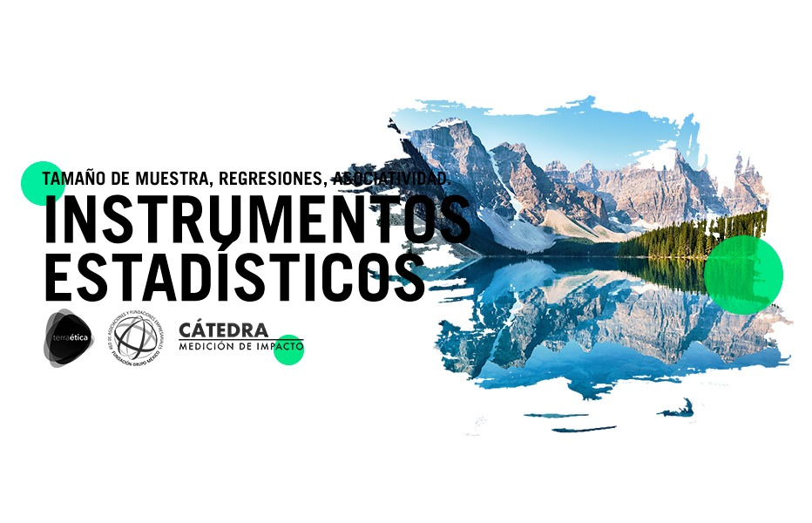

PROBLEMA
Una OSC implementó un Programa de pláticas dirigidas a mejorar la toma de conciencia de los estudiantes de nivel intermedio para responsabilizarse personalmente de su aprovechamiento académico en los cursos no presenciales por efecto de la pandemia en varios municipios del Estado de México .
Una vez terminado el Programa al que asistieron 3,256 estudiantes , la OSC desea conocer el impacto del programa sobre el nivel de toma de conciencia de los participantes de la importancia en tomar una posicion activa en responsabilizarse de su aprovechamiento académico en ausencia de profesores que los monitoreen.
Al efecto se estimó el tamaño de muestra probabilistico para el análisis correspondiente.
Se elaboró una encuesta y se le aplicó a la muestra , seleccionando con números aleatorios a quienes se dirigiría el cuestionario , construyéndose una base de datos , la cual se analizó tratando de determinar qué factores incidieron el grado de activacion de los participantes para el cuidado de su propio aprovechamiento académico .
Las preguntas de la encuesta se respondieron con : totalmente de acuerdo (4) , de acuerdo (3), en desacuerdo (2) y totalmente en desacuerdo (1). Se generó un indicador de toma de conciencia de responsabilizarse con: Mucho (4), Algo (3), Poco (2) , Nada (1).

CALCULO DE MUESTRA

LOCALIDAD | CASOS * | Muestra (n) | n/N
1 |  | 0 | #DIV/0! | PARAMETROS*
2 |  | 0 | #DIV/0! | Error de muestreo (e) | 1% | 5% | 10%
3 |  | 0 | #DIV/0! | Grado de confianza | 99% | 95% | 90%
 |  |  |  | Z | 2.58 | 1.96 | 1.68
 |  |  |  | Varianza (ờ) | 0.04 | 0.04 | 0.04

